Enunciado
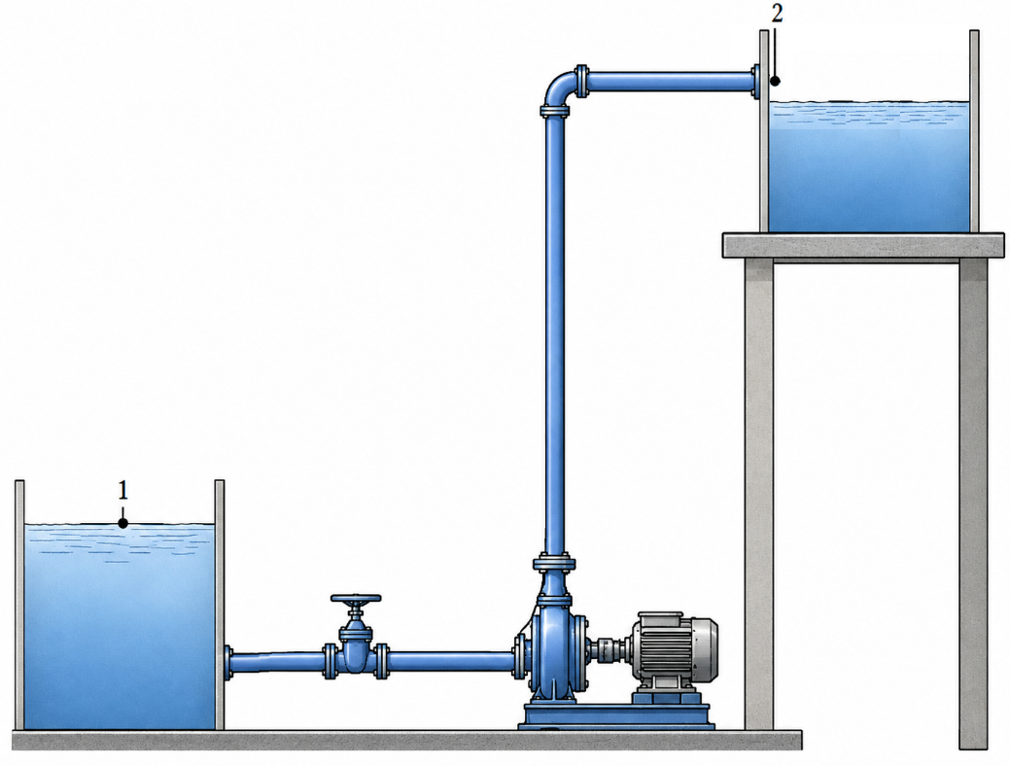
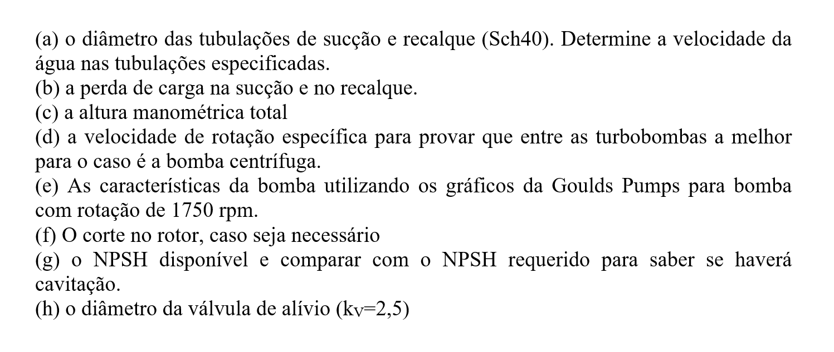

Qoperação | 800 | L/min
Altitude | 600 | m
H1-Bomba | 1 | m
Ho | 13 | m

TUBULAÇÃO DE SUCÇÃO (aço comercial); 15m |  |  | Acessórios: 1 válvula de gaveta totalmente aberta
TUBULAÇÃO DE RECALQUE (aço comercial); 40m |  |  | Acessórios: 1 cotovelo de 90 graus raio curto

Schedule
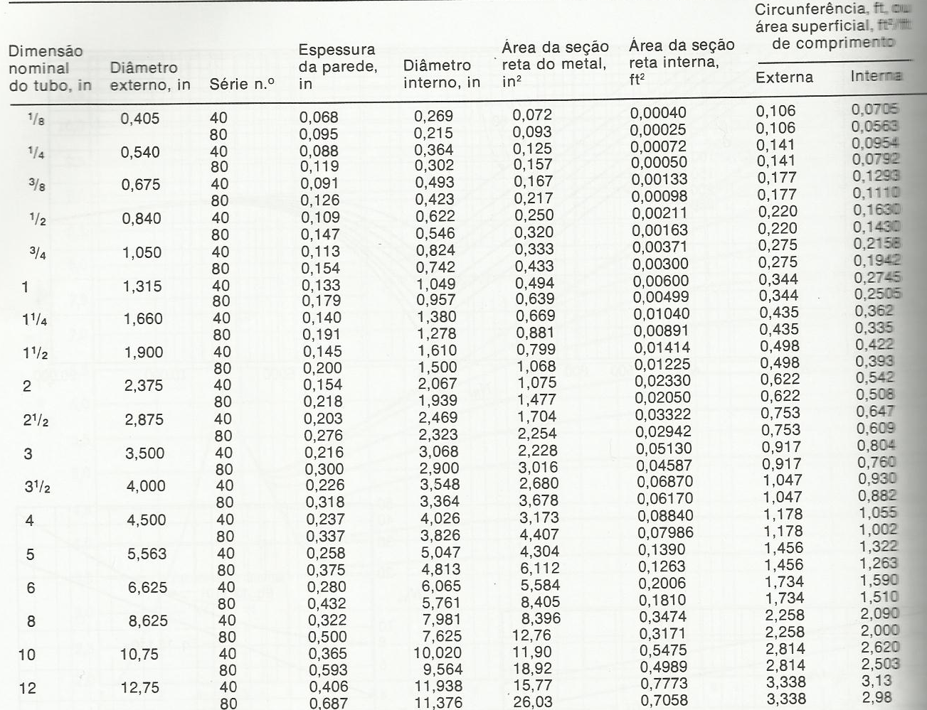

Letra b-e
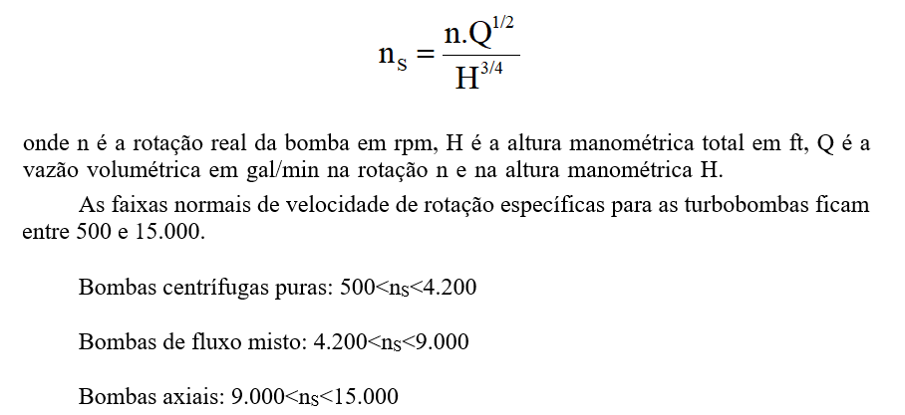

g | 9.81 | m/s2 | PERDAS (m) |  |  |  |  |  | Hsistema | 15.5 | m.c.a. | Drotor | 8.0 | in
r | 998.23 | kg/m3 |  | Sucção | Recalque |  |  |  | Hsistema | 51.0 | ft.c.a. | NPSHr | 4.5 | ft
m | 1.029 | cP | gaveta | 0.9 |  |  |  |  |  |  |  | hágua | 61 | %
 |  |  | cotovelo 90 raio curto |  | 3 |  |  |  |  |  |  | Pot motriz | 3326.5 | W
 |  |  | saída |  | 3.2 |  |  |  | ub22/(2g) | 0.22 | m.c.a. | Pot motriz | 4.5 | HP
 |  |  | entr. normal | 2 |  |  |  |  | ub12/(2g) | 0 | m.c.a. | Pot motriz | 4.5 | CV
 |  |  |  |  |  |  |  |  | P2/(r.g) |  | m.c.a. | Instalada | 5.88 | CV
 |  |  |  |  |  |  |  |  | P1/(r.g) |  | m.c.a. | Instalada | 6.00 | CV
 |  |  |  |  |  |  |  |  | Ho | 13 | m.c.a.
Lsucção | 15 | m | Lrecalque | 40 | m |  |  |  | DHtotal | 2.32 | m.c.a.
Ltotal_sucção | 17.9 | m | Ltotal_recalque | 46.2 | m | Qoperação | 800 | L/min | DHsucção | 0.14 | m.c.a.
ubsucção | 1.03 | m/s | ubrecalque | 2.09 | m/s | Qoperação | 211.4 | gpm | DHrecalque | 2.17 | m.c.a.
Aço comercial | 0.00015 | ft | Aço comercial | 0.00015 | ft | Qoperação | 0.013333333333 | m3/s
e/Dsucção | 0.00036 |  | e/Drecalque | 0.00051428571429 |  |  |  |  | n | 1750 | rpm
Resucção | 128091.25742 |  | Rerecalque | 182716.95825 |  |  |  |  | vel esp | 1333 | rpm
fsucção | 0.004766270638 |  | frecalque | 0.004763041234

Cavitação
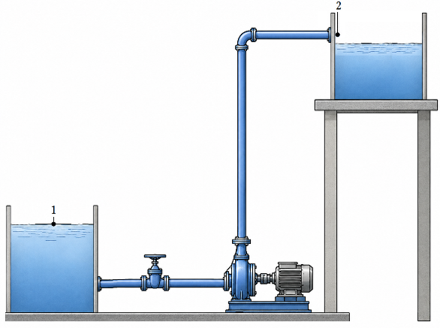
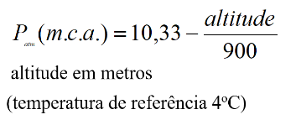
g | 9.81 | m/s2
r | 998.23 | kg/m3
m | 1.029 | cP
ALTITUDE | 600 | m
P1/(r.g) | 9.68 | m.c.a.
Pvapor | 0.3162 | psia
Pvapor/(r.g) | 0.22 | m.c.a.
DHsucção | 0.14 | m.c.a.
H1-Bomba | 1 | m
NPSHdisponível | 10.32 | m.c.a.
NPSHrequerido | 4.5 | ft.c.a.
NPSHrequerido | 1.4 | m.c.a.
cavita? | NÃO

NPSHdisponível = PS/g +vs2/(2g)-Pvapor/g
NPSHdisponível = (P1-Pvapor)/g + H1-Bomba - DHsucção

Raspagem
Raspagem
CURVA DE 8in DE 1750rpm |  | H (ft) | Q (gpm) | Q (m3/s) | H (m)
 |  | 56.804482517 | 216 | 0.013626 | 17.314006271
 |  | 56.7130076 | 217 | 0.013689083333 | 17.286124716
 |  | 56.62094662 | 218 | 0.013752166667 | 17.25806453
 |  | 56.528299576 | 219 | 0.01381525 | 17.229825711
 |  | 56.435066469 | 220 | 0.013878333333 | 17.20140826 |  |  |  | Ponto de operação
 |  | 56.341247299 | 221 | 0.013941416667 | 17.172812177
 |  | 56.246842065 | 222 | 0.0140045 | 17.144037462
 |  | 56.151850768 | 223 | 0.014067583333 | 17.115084114 |  |  |  | intersecção entre a curva
 |  | 56.056273408 | 224 | 0.014130666667 | 17.085952135 |  |  |  | do rotor de 8in e a
 |  | 55.960109985 | 225 | 0.01419375 | 17.056641523 |  |  |  | curva de isoeficiência
 |  | 55.863360498 | 226 | 0.014256833333 | 17.02715228

Determine a raspagem a ser feita no rotor para operar em |  |  |  |  |  | H= | 50.8 | ft
 |  |  |  |  |  | Q= | 211.4 | gpm
 |  |  |  |  |  | Q2/H=cte= | 879.72362205
CURVA DE ISO-EFICIÊNCIA
H (ft) | Q (gpm)
50.8 | 211.4
51.088772512 | 212
51.571878784 | 213 |  |  |  | Q | 222 | gpm
52.057258498 | 214 |  |  |  | d | 8 | in
52.544911654 | 215 |  |  |  | d' | 7.8066730522 | in
53.03483825 | 216 |  |  |  | raspagem | 0.19332694779 | in
53.527038288 | 217 |  |  |  |  | 4.9105044738 | mm
54.021511767 | 218
54.518258687 | 219
55.017279049 | 220
55.518572852 | 221
56.022140096 | 222
56.527980781 | 223
57.036094908 | 224
57.546482476 | 225
58.059143485 | 226
58.574077936 | 227

Válvula de alívio

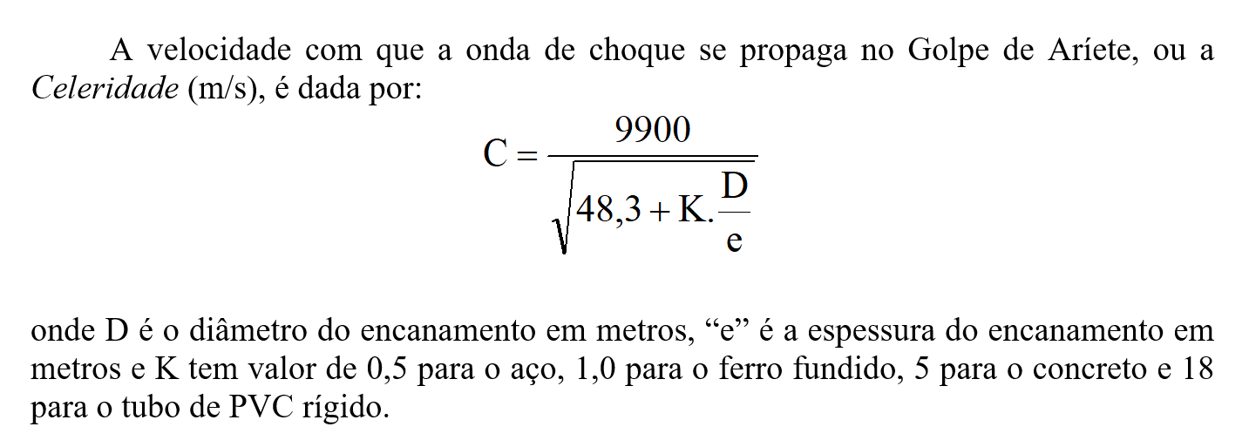

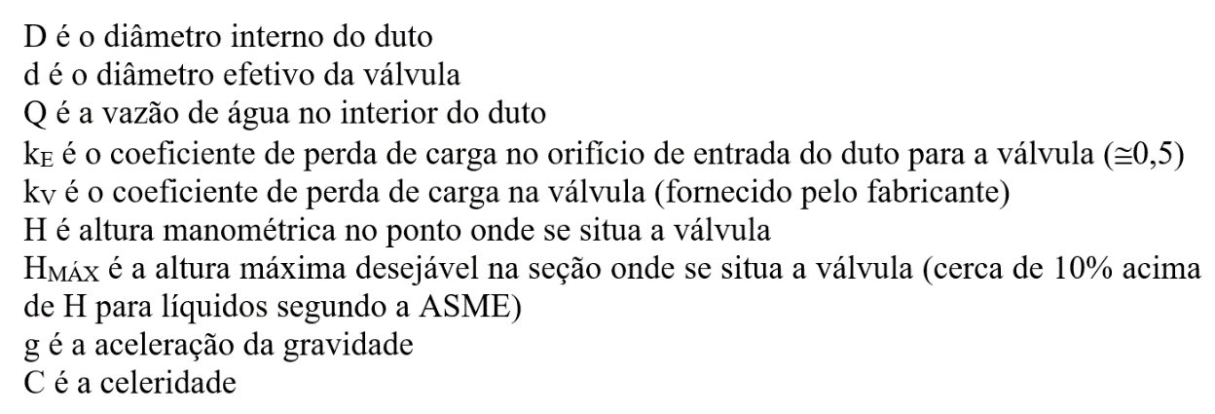
e | 0.226 | in | HBomba-2 | 14 | m
D | 3.548 | in | ub22/(2g) | 0.22 | m
K | 0.5 |  | ALTITUDE | 600 | m
C | 1321.1801057 | m/s | P2/(r.g) | 9.68 | m
g | 9.81 | m/s2 | DHrecalque | 2.13 | m
kV | 2.5 |  | H | 26.0 | m
kE | 0.5
Q | 1.33E-02 | m3/s
d | 1.52 | in

Perdas
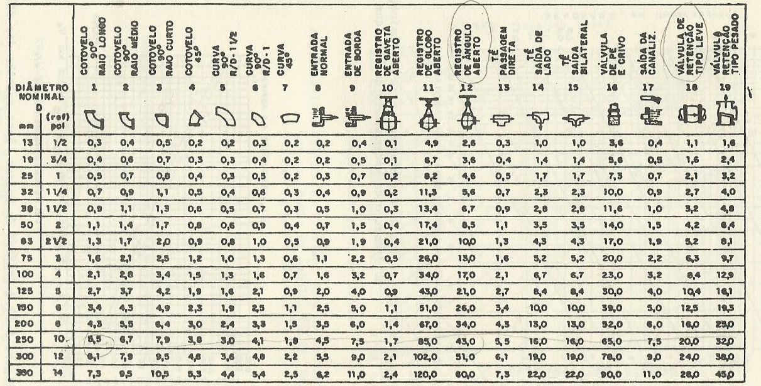

Potência
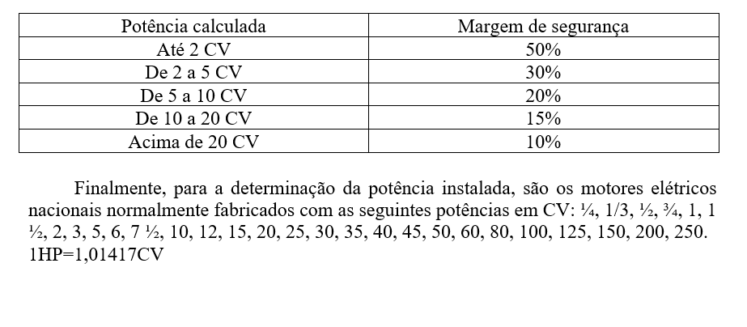

Mapa
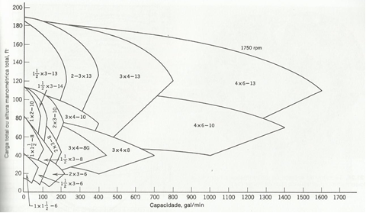

Série de bombas da Goulds Pumps

Mapa geral
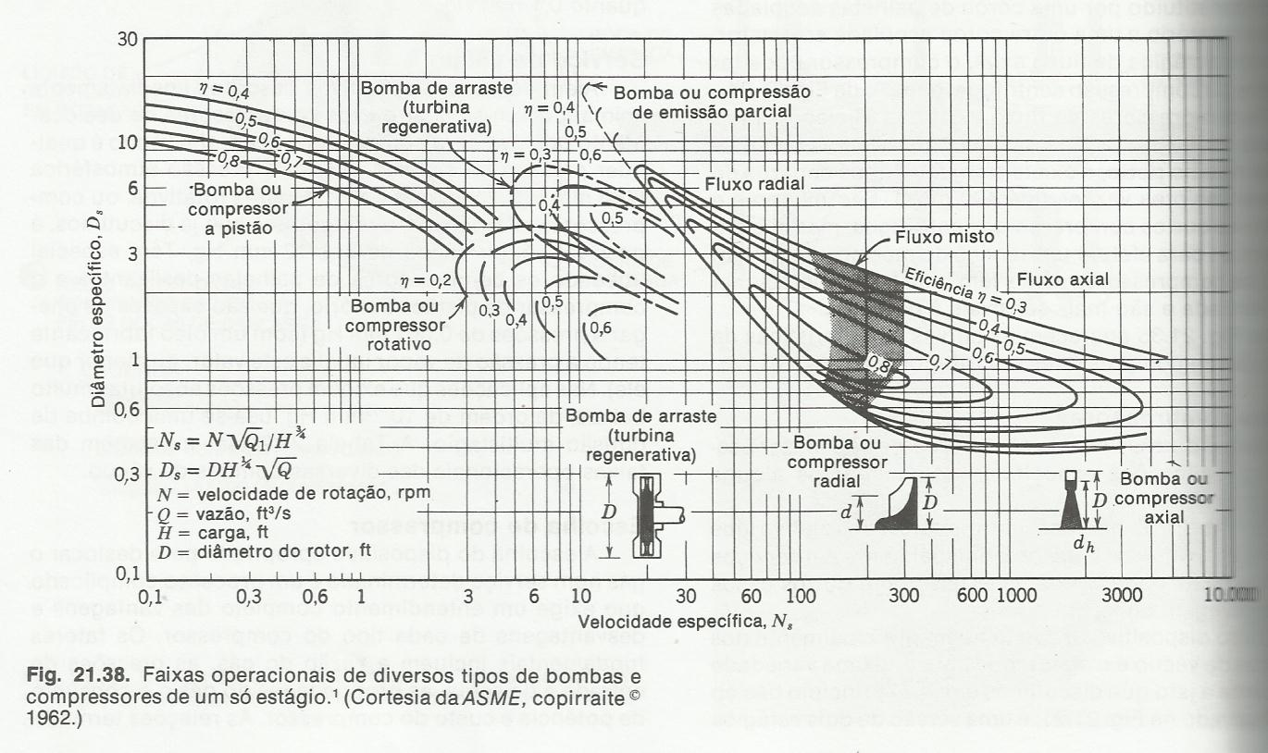

Qoperação | 0.47086222295 | ft3/s
Hsistema | 50.8 | ft.c.a.
Drotor | 0.7 | ft
n | 1750.0 | rpm
nS | 63.1 | rpm
DS | 2.6 | ft

1750
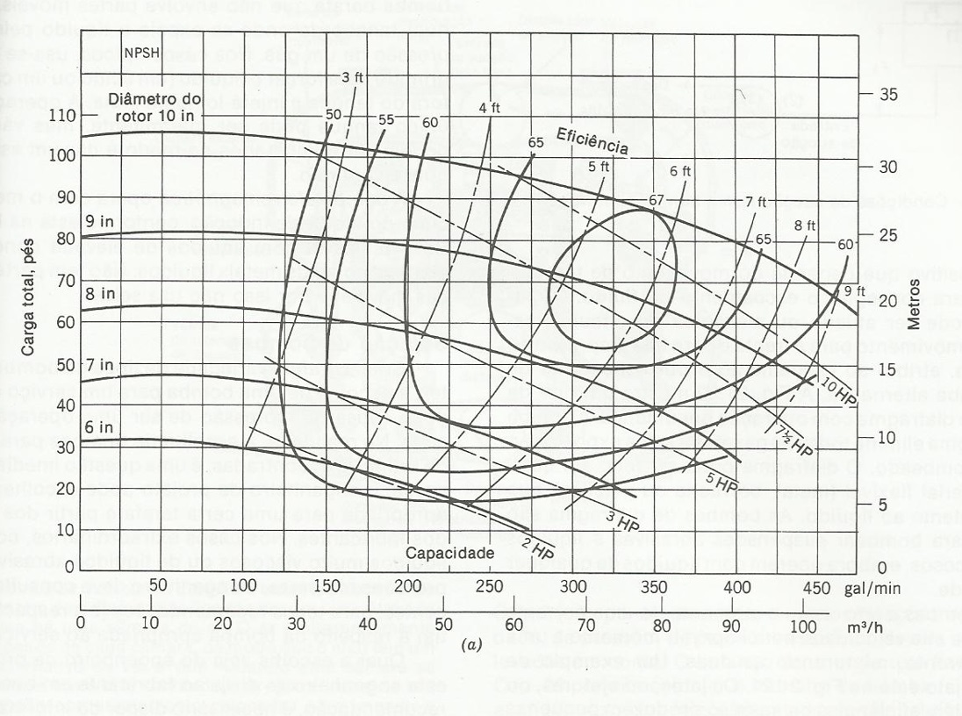

3550
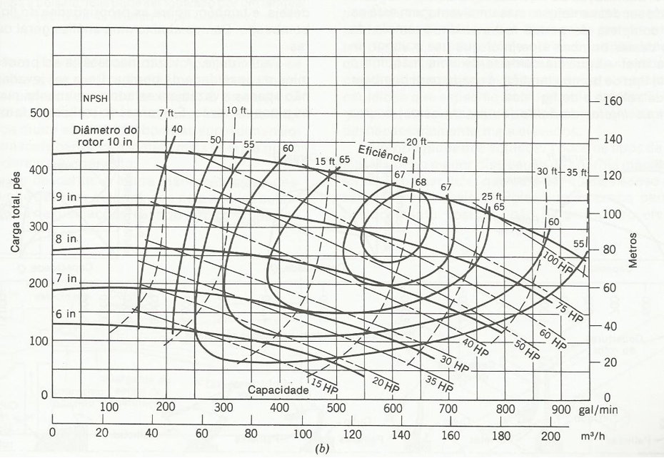

Rugosidade relativa
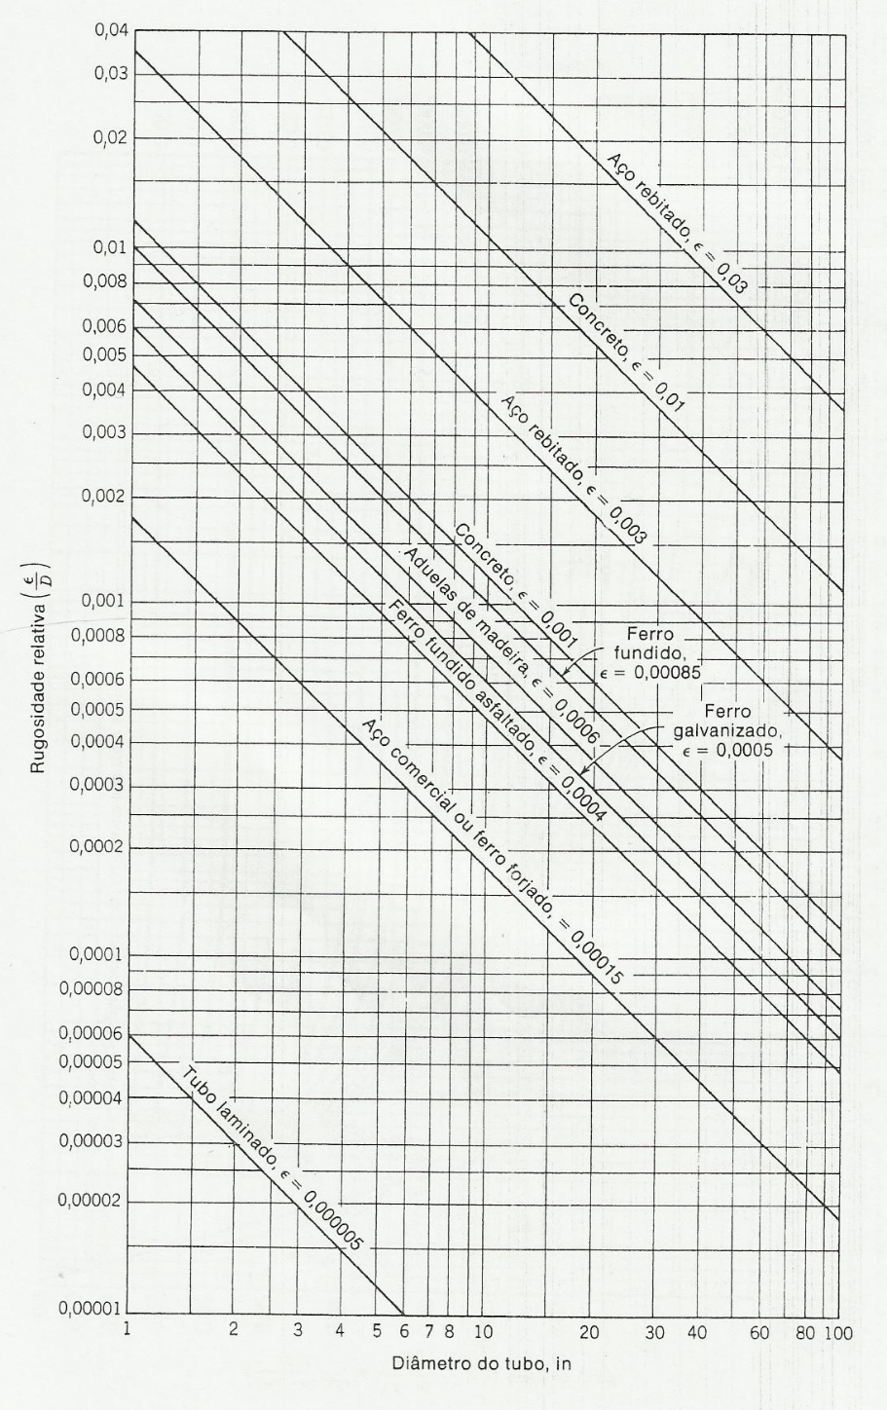
Aço comercial | A | 0.00015 | ft
Ferro fundido | A | 0.00085 | ft
Ferro galvanizado | A | 0.0005 | ft
Tubo laminado | A | 5.00E-06 | ft

Moody
